상품제안서
48절 양장 텍스쳐 끼움식 수첩 다이어리 | 상품코드: F22801

 |  |  |  |  |  |  | 02-412-0044 | www.easy1.co.kr
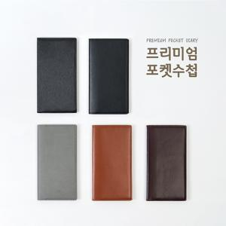 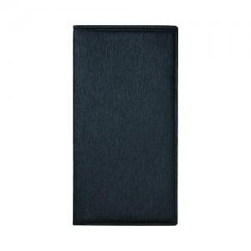 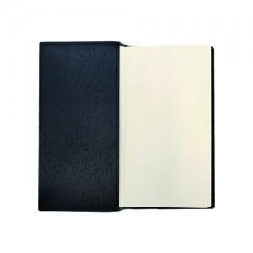

【상세/제작정보】

【인쇄/포장옵션】 | 불박 / 포장불가능

【공급단가】 | 수량 | 100~ | 300~ | 500~ | 1,000~ | 3,000~
*VAT별도 | 텍스쳐 | 4,720원 | 4,550원 | 4,370원 | 4,200원 | 4,090원
 | 수첩형 | 6,750원 | 6,500원 | 6,250원 | 6,000원 | 5,850원

【상품 URL】 | https://easy1.co.kr:443/src/goods_detail.php?gdno=22801

